Sheet1
Tap Gate

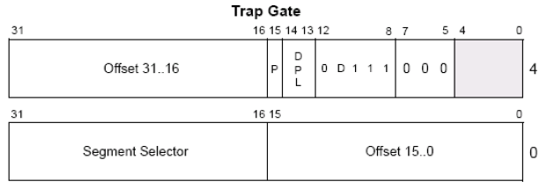
1、陷进门是IDT中的一种门描述符，结构如下(xxxxefxx`xxxxxxxx) | 中断门与陷阱门的区别
 | 1、进入中断门会清除eflag VM NT IF TF位
 | 进入陷阱门会清楚eflag VM NT TF位
 | if位为 是否接受可屏蔽中断(鼠标事件...，不可屏蔽中断 电源中断)，
 | if为只能影响可屏蔽中断，对于不可屏蔽中断没效果，0表示不接受
 | 反之…
 | 2、由于中断门会清除IF位，导致一些中断触发会悬挂，陷阱门则不会

2、实验 并记录进入中断门和陷进门的eflag区别

3、eflag的if位

Sheet2
1、构造陷进门 并写入(win7 x32)
 | eq 80b99500 0040ef00`00081000

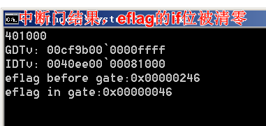
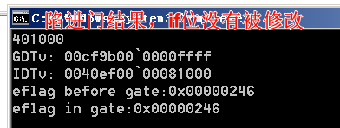
2、run code （同中断门 |  | 3、中断门和先进门区别
#include "stdafx.h"
#include <stdio.h>
#include <windows.h>

DWORD GDTv[2]={0};
DWORD IDTv[2]={0};
DWORD EFLAG1=0;
DWORD EFLAG2=0;
void __declspec(naked)InterruptGate() |  | 中断门与陷阱门的区别
{ |  | 1、进入中断门会清除eflag VM NT IF TF位
_asm{ |  | 进入陷阱门会清楚eflag VM NT TF位
// 进入门后eflag变化 |  | if位为 是否接受可屏蔽中断(鼠标事件...，不可屏蔽中断 电源中断)，
pushad; |  | if为只能影响可屏蔽中断，对于不可屏蔽中断没效果，0表示不接受
pushfd; |  | 反之…
mov eax,[esp]; |  | 2、由于中断门会清除IF位，导致一些中断触发会悬挂，陷阱门则不会
mov EFLAG2,eax;
popfd;
popad;

// 读取GDT第二项
mov eax,0x80b99008;
mov eax,[eax];
mov GDTv,eax;
mov eax,0x80b9900C;
mov eax,[eax];
mov GDTv+4,eax;

// 读取IDT修改项
mov eax,0x80b99500;
mov eax,[eax];
mov IDTv,eax;
mov eax,0x80b99504;
mov eax,[eax];
mov IDTv+4,eax;

iretd; // iret 用于16位，iretd 用于32位
}
}

int main()
{
EFLAG1 = 0;
printf("%x\n",InterruptGate);
//system("pause");
_asm{
pushad;
pushfd;
push fs;
mov eax,[esp+4];
mov EFLAG1,eax;
int 32;
pop fs;
popfd;
popad;
}
printf("GDTv: %08x`%08x\n"
"IDTv: %08x`%08x",
GDTv[1],GDTv[0],
IDTv[1],IDTv[0]);
printf("\neflag before gate:0x%08x\n",EFLAG1);
printf("eflag in gate:0x%08x\n",EFLAG2);
//printf("IDTv: %08x`%08x",IDTv[1],IDTv[0]);
getchar();
return 0;
}

